상품제안서
미용화장지 10매 크린랲 휴대용 중형 위생백 30매 2종세트 | 상품코드: F28706

 |  |  |  |  |  |  | 02-412-0044 | www.easy1.co.kr
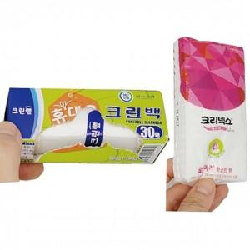

【상세/제작정보】 | 기본수량 미만 인쇄시 비용 추가. 스티커 제작및 부착 비용 별도 문의.

【인쇄/포장옵션】 | / OPP(비닐)

【공급단가】 | 수량 | 300~ | 500~ | 1,000~ | 3,000~ | 5,000~
*VAT별도 | 단가 | 1,720원 | 1,700원 | 1,660원 | 1,590원 | 1,520원

【상품 URL】 | http://www.easy1.co.kr/src/goods_detail.php?gdno=28706

